Tablero



TABLERO DE RENDICIÓN DE CUENTAS
ACTUALIZADO DEL 01 AL 28 DE FEBRERO DE 2023
Dirección General del Sistema Penitenciario
 |  |  |  |  |  |  |  |  |  | Información Pública

AUTORIDADES |  |  | GESTIÓN DE PRESUPUESTO |  | EJECUCIÓN PRESUPUESTARIA POR GRUPOS DE GASTO |  | EJECUCIÓN PRESUPUESTARIA POR CLASIFICACIÓN GEOGRÁFICA |  | SERVICIOS PERSONALES, TÉCNICOS Y PROFESIONALES
Director General del Sistema Penitenciario | Joaquín Rodrigo Flores Guzmán |  | Presupuesto vigente 2023 | Q647,200,000.00 | Grupo (000): Servicios Personales | Q53,879,330.54 | Región (x): _____________________ | Q.000,000,000.00 | Presupuesto para pago de salarios y honorarios | Q373,760,000.00
 |  |  |  |  | Grupo (100): Servicios No Personales | Q9,409,115.20 | Región (x): _____________________ | Q.000,000,000.00
Subdirector General del Sistema Penitenciario | Adolfo Quiñonez Furlan |  | Presupuesto ejecutado | Q109,946,010.67 | Grupo (200): Materiales y Suministros | Q42,586,306.82 | Región (x): _____________________ | Q.000,000,000.00 | Presupuesto ejecutado en pago de salarios y honorarios | Q56,041,459.61
 |  |  |  |  | Grupo (300): Propiedad, Planta, Equipo e Intangibles | Q16,645.50 | Región (x): _____________________ | Q.000,000,000.00
 |  |  |  |  | Grupo (400): Transferencias Corrientes | Q274,955.73 | Multiregional: ____________________ | Q.000,000,000.00
 |  |  | Porcentaje de ejecución | 16.99% | Grupo (900): Asignaciones Globales | Q3,779,656.88 | 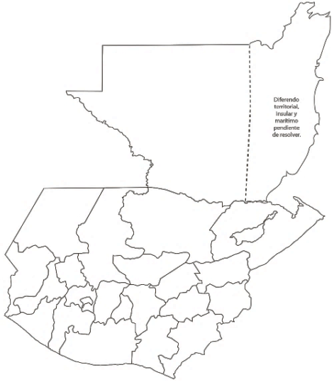 |  | Porcentaje de ejecución en el pago de salarios y honorarios | 15.0%
 |  |  |  |  | EJECUCIÓN POR FINALIDADES
 |  |  |  |  | Finalidad A | Q.000,000,000.00

 |  |  |  |  |  |  |  |  | Personal permanente 011 | 4134 personas
 |  |  |  |  | Finalidad B | Q.000,000,000.00 |  |  | Personal temporal 021 Personal temporal 022 Jornales 031 | 000 personas 21 personas 24 personas
 |  |  |  |  | Finalidad C | Q.000,000,000.00 |  |  | Servicios técnicos o profesionales 029 | 62 personas
 |  |  |  |  |  |  |  |  | Servicios técnicos o profesionales subgrupo 18 | 147 personas

 |  | Descripción del programa |  | Presupuesto vigente | Presupuesto ejecutado | Procentaje de ejecución | PRINCIPALES AVANCES O LOGROS DEL 1 AL 28 DE 2023
PROGRAMAS PRESUPUESTA-RIOS | PROGRAMA 1 | Servicios de Custodia y Rehabilitación de Privados de Libertad |  | Q647,200,000.00 | Q109,946,010.67 | 17% | 1. Seguimiento de Convenios firmados: SOSEP, Apertura CADIS en las instalaciones de los Centros de Detención Santa Teresa zona 18 y COF,Grupo Ceiba, CONALFA, Municipalidad de Malacatán.
 | PROGRAMA 2 |  |  |  |  |  | 2. Simplificación de trámites: 1 realizado, 6 en fase de implementación. Entregado informe de capacitaciones al Comité de simplificación. Pendiente video tutorial, lanzamiento a usuarios y difusión en redes.
 | PROGRAMA 3 |  |  |  |  |  | 3. Plan Operativo Anual 2023: Ajuste de metas y presupuestario del Plan Operativo Anual 2023, y posterior integración del proyecto para enviarlo a DIPLAN del MINGOB
 | PROGRAMA 4 |  |  |  |  |  | 4. Trabajos de Infraestructura: Implementación de clínicas médicas (odontología, ginecología y pediatría) en los centros de detención: Pavón y preventivo zona 18.(Preventivo terminado, Pavon el proceso)
 | PROGRAMA 5 |  |  |  |  |  | Instalación de tinacos en COF, Santa Teresa, hospital Federico Mora, Cobán, Cantel Quetzaltenango. (Instalados)
 |  |  |  |  |  |  | Remozamiento de módulo en granja modelo de rehabilitación Canadá, escuintla. (En proceso)
 |  |  |  |  |  |  | Video conferencia, Canadá Escuintla, Quetzaltenango (En proceso)
 |  |  |  |  |  |  | Remozamiento de área de resguardo en zona 17, mariscal zavala), cof, preventivo zona 18, cantel, Santa Teresa, Pavón, Fraijanes, Canadá Escuintla, Pavoncito. (En proceso)
 |  |  |  |  |  |  | 5. Escuela de Estudios Penitenciarios: Taller de Riesgo-Necesidad-Responsividad (RNR)”, impartido y coordinado por la Subdirección de Rehabilitación Social
 |  |  |  |  |  |  | Taller de Buena Gestión Penitenciaria Modulo l
 |  |  |  |  |  |  | Taller ¿Qué es el Nuevo Modelo de Gestión Penitenciaria?

